Identification
GRILLE D'EVALUATION LABEL FFBB CITOYEN
SAISON 2021-2022
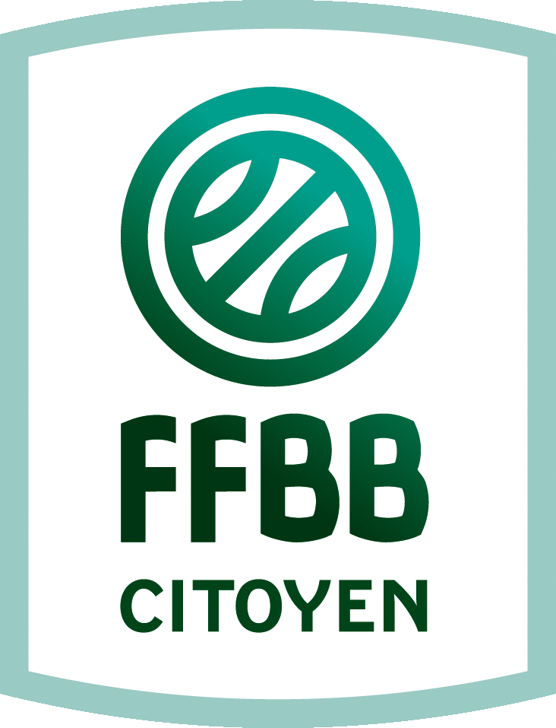 |  | 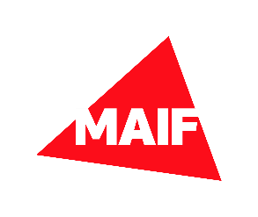

Nom du Club : | N° d'affiliation :
Président(e) du club :
Prénom Nom :
Adresse e-mail : | Téléphone :
Personne en charge du dossier
Prénom Nom : | Fonction :
Adresse e-mail : | Téléphone :

Grille
GRILLE D'EVALUATION LABEL FFBB CITOYEN
SAISON 2021-2022
 | INC = Critères incontournables | OPT = Critères optionnels
 |  | OUI / NON | COMMENT ? (JOINDRE JUSTIFICATIFS) | ON Y PENSE ! | BESOIN D'AIDE
Ethique et Respect
INC | Utilisez-vous la campagne "Un supporter ou insupportable"?
 | Existe-t-il une charte interne au sein du club (signature individuelle et affichage) ?
 | Etes vous adhérent à une association de lutte contre les violences sexuelles ou avez-vous participé à une réunion d'information organisée à ce sujet ?
 | Avez-vous un dispositif de remédiation suite à une incivilité ?
 | Avez-vous une école d'aribrage Niv 1 ou Niv 2 saisie dans FBI?
 | Mettez vous en place l'opération "Parents Fair Play"
 | Utilisez-vous l'outil fédéral suivant : Application FFBB Citoyen ?
 | Menez vous des actions luttant contre les violences (Harcèlement, bizutage, cyber violence…)
 | Mettez-vous en place des réunions d'information (ou autres) des parents en vue de les sensibiliser sur les "bons comportements" ou favorisant leur intégration ?
 | Organisez-vous des actions de sensibilisation et mettez-vous en œuvre des actions liées à la diététique adaptée aux sportifs ?
 | Organisez-vous des actions de sensibilisation et mettez vous en œuvre des actions liées à la lutte contre le dopage, addictions et conduites à risques ?
 | Autre(s) action(s) de votre club en lien avec cette thématique

Environnement et Transition Ecologique
INC | Limitez-vous la production de déchets ?
 | Pratiquez-vous le covoiturage ou l’utilisation des transports collectifs ?
 | Participez-vous à la collecte sélective mise en place par le propriétaire de vos installations ?
 | Pour vos goûters/collation/repas..., proposez-vous des produits de saison ou issus de l’agriculture locale, biologique ou équitables ?
OPT | Êtes-vous à l'initiative de la mise en place d'une collecte sélective dans vos installations?
 | Dématérialisez-vous la partie administrative du club (convocation, transmission d'information …) ?
 | Installez-vous des points d’information sur le développement durable (avec le soutien d’une association locale…) ?
 | Avez-vous une éco-charte dans votre club ?
 | Incitez-vous/informez-vous sur les économies d’énergie (lumière, eau, chauffage…) ?
 | Autre(s) action(s) de votre club en lien avec cette thématique

Intégration et Diversité
INC | Utilisez-vous la campagne "une différence / un différend" ?
 | Avez-vous mis en place des actions d’information et de sensibilisation en partenariat avec des associations locales ?
OPT | Mettez-vous en place des actions intergénérationnelles ?
 | Mettez-vous en place des pratiques sportives adaptées aux personnes en situation de handicap?
 | Mettez-vous en place la pratique de "Basket Inclusif" ?
 | Autre(s) action(s) de votre club en lien avec cette thématique

Solidarité et Partage
INC | Favorisez-vous la participation des publics en difficultés (tarification sociale, jeunes, adultes, personnes âgées, cotisation, entrée public…) ?
 | Mettez-vous en place des partenariats avec des associations "caritative solidarité partage" ?
 | Mettez-vous en place un "Centre Génération Basket" ou équivalent (durant les vacances, gratuit, ouvert aux licenciés ou non) ?
 | Etes-vous engagé dans des dispositifs de mutualisation (matériel, emploi, achats …) ?
 | Portez vous au sein de votre club des opérations hors basket pour vos licenciés?
 | Mettez-vous en place des actions de soutien scolaire ou d'insertion professionnelle pour vos licenciés ?
 | Autre(s) action(s) de votre club en lien avec cette thématique

Pratique Féminine et Féminisation
INC | Votre club compte 36% de joueuses parmi les licenciés (F+M)
 | Vous ne disposez d'aucune équipe mixte à partir de U11
 | Votre club compte 36% de dirigeantes élues dans l’instance dirigeante
OPT | Menez-vous une ou des action(s) spécifique(s) de promotion en faveur du basket féminin ?
 | Votre club dispose d'une filière féminine complète (U11, U13, U15, U17 ou U18 ou U20, seniors)
 | Votre club compte 30% de techniciennes ?
 | Votre club compte 30% d’officielles ?
 | Mettez-vous en place une action de valorisation de l’action d’une licenciée ?
 | Avez-vous une action spécifique facilitant l’accès des femmes à la pratique (aménagement d'horaires, garderies, …) ?
 | Autre(s) action(s) de votre club en lien avec cette thématique

Incontournables | Ethique et Respect | 0
 | Environnement et Transition Ecologique | 0
 | Intégration et Diversité | 0
 | Solidarité et Partage | 0
 | Pratique Féminine et Féminisation | 0
 | Total des critères incontournables | 0

Optionnels | Ethique et Respect | 0
 | Environnement et Transition Ecologique | 0
 | Intégration et Diversité | 0
 | Solidarité et Partage | 0
 | Pratique Féminine et Féminisation | 0
 | Total des critères optionnels | 0

